关系图
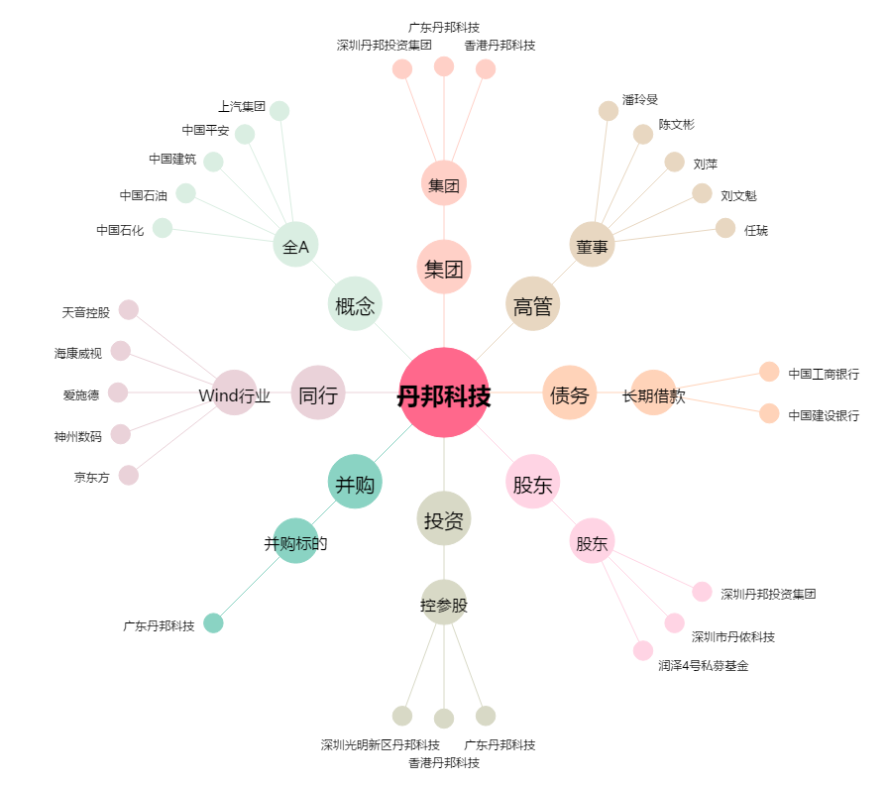
丹邦科技[002618.SZ] - 关系概览图

